关系图
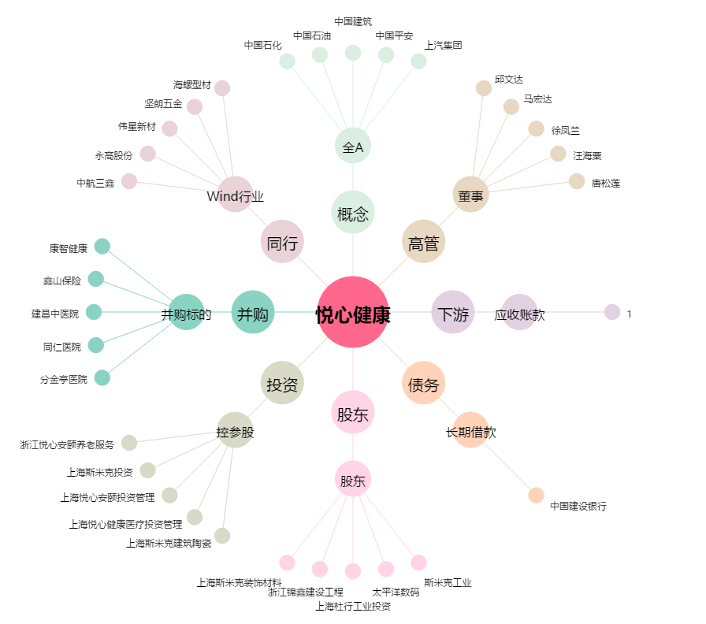
悦心健康[002162.SZ] - 关系概览图

